关系图
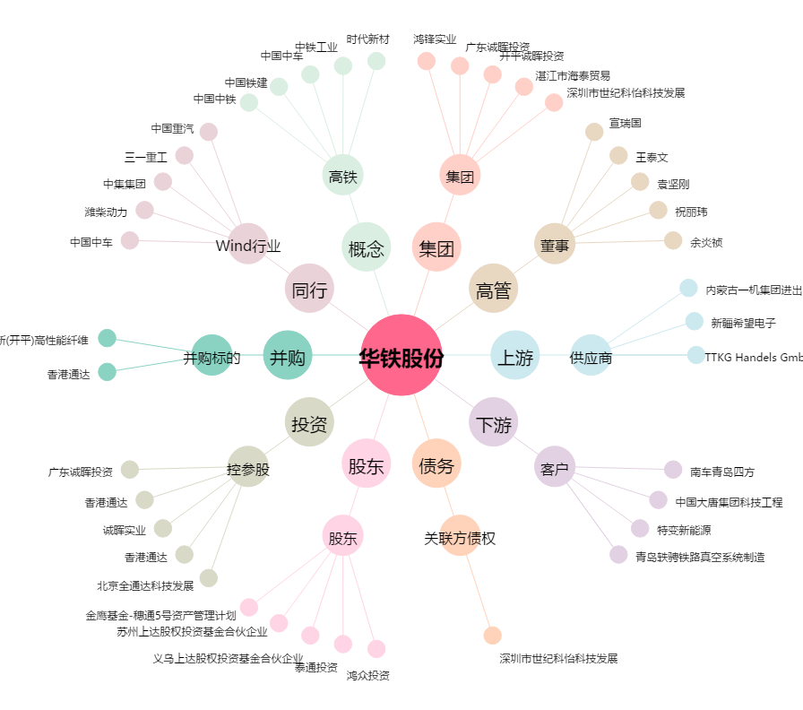
华铁股份[000976.SZ] - 关系概览图

